方块情况
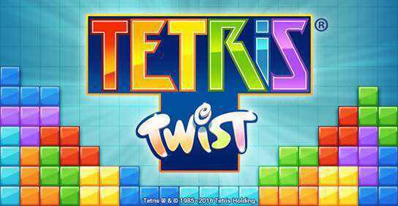

每一个单独方块大小在1440x810分辨率的情况下为40x40
方块主要体现如上图的质感，要点为体现方块的立体感、色彩对比度、光影效果。色彩方面可以进行微调体现差距但度数最好在5度内
主要的方块形状和颜色匹配不变，主要为上方指出的7种

方块若固定，其颜色先对于正在移动的方块变深，度数控制在5度内

游戏界面布局
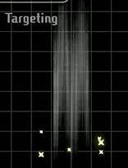

左右区域用另外的边框作为边界

上下两边分别有400x5的区域，体现为颜色为纯黑色（可适当修改颜色）的线，用于体现和分割上下边界。
战斗区域

整体占400x810

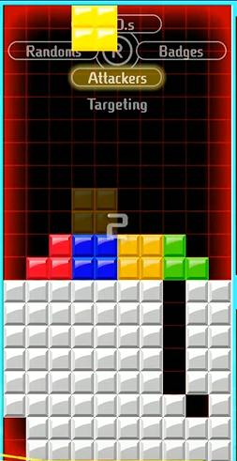

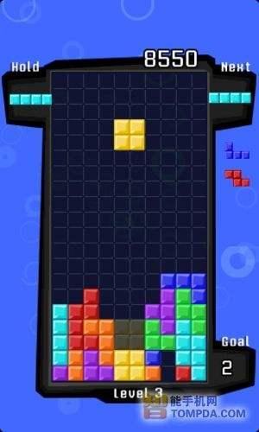
7.处于危险情况时，靠近边缘的1格泛起红光，由边缘向内由深变浅（颜色和样式与右图类似），内部的分割线颜色也变为红色但透明度较高（右图效果类似），边缘有方块则不显示，脱离危险情况后立刻消失。

1.正中间游戏区域具体显示部分占400x800分辨率，由10x20个分辨率为40x40的小区域组成。
2.区域背景颜色为黑色（与左图背景颜色相似即可）。
3.区域由与背景颜色类似但亮度高的线将区域按照要求分割，四边由边框分割，不使用分割线。（分割线效果与左图类似但一条线完整，没有中间的断点）
4.方块在空中时可看见透明度较高的对应方块的触底预览，该预览情况随方块的左右移动产生瞬间变化（效果如左图，透明度类似即可。）

5.方块消除规则按照基本俄罗斯方块进行（即满一排则消失），消失时添加相应的特效音和整排闪光（效果为消除的整行亮光，可适当添加粒子特效但不能过分炫目，可根据消除的不同行数匹配不同的特效音），并保持消除当行上方的所有方块定格0.5s，才让被定格的方块瞬间落下并同时刷新可操作的新的方块（定格时效果如右图）。

6.方块若使用秒落时，方块移动途径出现絮状轨迹（如右图）方块落下后刚刚落下的方块对应的横向位置上方出现一些飘扬的粒子特效。向上飞舞然后消失（效果样式类似右图星状物，可参考下图的质感），轨迹持续时间为0.3s，粒子特效为0.5s。

